Preguntas y respuestas
PREGUNTAS

1.1 | Cantidad de terminales por red?

 |  | SUMAR.SI
 | Red | Terminales | Porcentaje | Total
 | LINK | 869 | 33% | 2618
 | BANELCO | 1749 | 67%

1.2 | ¿Cantidad de terminales por Banco?

 |  | SUMAR.SI
 | Banco | Terminales |  | Total
 | NUEVO BANCO DE SANTA FE S.A. | 3 |  | 2629
 | BANCO DE LA NACION ARGENTINA | 274
 | BANCO DEL CHUBUT S.A. | 1
 | BANCO DE SANTA CRUZ S.A. | 2
 | BANCO DE LA CIUDAD DE BUENOS AIRES | 270
 | BANCO DE FORMOSA S.A. | 1
 | CABAL COOP. LTDA. | 117
 | BANCO DE LA PROVINCIA DE BUENOS AIRES | 144
 | BANCO PIANO S.A. | 9
 | BANCO HIPOTECARIO S.A. | 24
 | CAJERO EXPRESS | 2
 | BANCO DE COMERCIO | 1
 | NUEVO BCO. INDUSTRIAL DE AZUL S.A. | 7
 | BANCO SAENZ S.A. | 2
 | BANCO DE LA PROVINCIA DE CORDOBA S.A. | 1
 | BANCO DE SAN JUAN S.A. | 3
 | NUEVO BANCO DE ENTRE RIOS S.A. | 2
 | BANCO DE LA PROVINCIA DEL NEUQUEN | 1
 | BANCO DE LA PAMPA | 1
 | BANCO DE SANTIAGO DEL ESTERO S.A. | 1
 | BANCO DE CORRIENTES S.A. | 2
 | BANCO FINANSUR S.A. | 1
 | BANCO PCIA. DE TIERRA DEL FUEGO | 1
 | NUEVO BANCO DEL CHACO S.A. | 1
 | BANCO MERIDIAN S.A. | 1
 | BANCO GALICIA | 296
 | BANCO SUPERVIELLE | 91
 | BANCO SANTANDER RIO | 349
 | HSBC BANK ARGENTINA | 169
 | BBVA BANCO FRANCES | 267
 | CITIBANK | 87
 | BANCO MACRO | 75
 | BANCO COMAFI | 28
 | ICBC | 126
 | BANCO ITAU | 122
 | BANCO PATAGONIA | 120
 | COMPANIA FINANCIERA | 4
 | BANCO COLUMBIA | 13
 | BANCO DEL SOL | 10

 |  | 39

2.1 | ¿Qué Red es la más utilizada?

 | SUMAR.SI
 | Operaciones | Red
 | 66411 | LINK
 | 144719 | BANELCO

 | La red más utilizada es:
 | BUSCARV | MAX
 | BANELCO | 144719

2.2 | ¿Que Banco es el más utilizado según las operaciones realizadas en terminales?

 | SUMAR.SI
 | Operaciones | Banco
 | 213 | NUEVO BANCO DE SANTA FE S.A.
 | 20162 | BANCO DE LA NACION ARGENTINA
 | 131 | BANCO DEL CHUBUT S.A.
 | 458 | BANCO DE SANTA CRUZ S.A.
 | 21922 | BANCO DE LA CIUDAD DE BUENOS AIRES
 | 82 | BANCO DE FORMOSA S.A.
 | 7371 | CABAL COOP. LTDA.
 | 8307 | BANCO DE LA PROVINCIA DE BUENOS AIRES
 | 1457 | BANCO PIANO S.A.
 | 2466 | BANCO HIPOTECARIO S.A.
 | 344 | CAJERO EXPRESS
 | 176 | BANCO DE COMERCIO
 | 954 | NUEVO BCO. INDUSTRIAL DE AZUL S.A.
 | 141 | BANCO SAENZ S.A.
 | 107 | BANCO DE LA PROVINCIA DE CORDOBA S.A.
 | 227 | BANCO DE SAN JUAN S.A.
 | 269 | NUEVO BANCO DE ENTRE RIOS S.A.
 | 308 | BANCO DE LA PROVINCIA DEL NEUQUEN
 | 100 | BANCO DE LA PAMPA
 | 180 | BANCO DE SANTIAGO DEL ESTERO S.A.
 | 266 | BANCO DE CORRIENTES S.A.
 | 243 | BANCO FINANSUR S.A.
 | 45 | BANCO PCIA. DE TIERRA DEL FUEGO
 | 274 | NUEVO BANCO DEL CHACO S.A.
 | 208 | BANCO MERIDIAN S.A.
 | 24474 | BANCO GALICIA
 | 8056 | BANCO SUPERVIELLE
 | 27738 | BANCO SANTANDER RIO
 | 12894 | HSBC BANK ARGENTINA
 | 19911 | BBVA BANCO FRANCES
 | 5438 | CITIBANK
 | 7177 | BANCO MACRO
 | 4377 | BANCO COMAFI
 | 10114 | ICBC
 | 11952 | BANCO ITAU
 | 9515 | BANCO PATAGONIA
 | 739 | COMPANIA FINANCIERA
 | 2149 | BANCO COLUMBIA
 | 185 | BANCO DEL SOL

 |  | REDONDEAR(PROMEDIO)
 | PROMEDIO DE OPERACIONES DIARIAS | 5414

 | El banco más utilizado es:
 | BUSCARV | MAX
 | BANCO SANTANDER RIO | 27738

3.1 | Que Red cuenta con más accesibilidad a no videntes

 | CONTAR.SI.CONJUNTO
 | No videntes | Red | Porcentaje | TOTAL
 | 215 | LINK | 33.39% | 644
 | 429 | BANELCO | 66.61%

 | La red con más accesibilidad es BANELCO
 | BUSCARV | MAX
 | BANELCO | 429

4.1 | ¿Las sucursales que entregan dólares cuentan con más operatividad que las que no entregan?

 | SUMAR.SI.CONJUNTO
 | Operaciones | Dolares
 | 103194 | TRUE
 | 107936 | FALSE

 |  | SI
 | Rta: | NO

5.1 | ¿En qué barrio se realizan más operaciones?

 | SUMAR.SI
 | Operaciones | Barrio
 | 452 | Agronomia
 | 5966 | Almagro
 | 10599 | Balvanera
 | 8408 | Barracas
 | 8101 | Belgrano
 | 2566 | Boca
 | 1414 | Boedo
 | 8205 | Caballito
 | 2565 | Chacarita
 | 376 | Coghlan
 | 2545 | Colegiales
 | 1783 | Constitucion
 | 7210 | Flores
 | 773 | Floresta
 | 4116 | Liniers
 | 3605 | Mataderos
 | 11571 | Monserrat
 | 1714 | Monte Castro
 | 3936 | Nueva Pompeya
 | 3966 | Nuñez
 | 16079 | Palermo
 | 1522 | Parque Avellaneda
 | 1597 | Parque Chacabuco
 | 159 | Parque Chas
 | 3968 | Parque Patricios
 | 2058 | Paternal
 | 3685 | Puerto Madero
 | 15082 | Recoleta
 | 14911 | Retiro
 | 3503 | Saavedra
 | 935 | San Cristobal
 | 28954 | San Nicolas
 | 2359 | San Telmo
 | 976 | Velez Sarsfield
 | 55 | Versalles
 | 3860 | Villa Crespo
 | 2947 | Villa Del Parque
 | 5329 | Villa Devoto
 | 763 | Villa Gral. Mitre
 | 2320 | Villa Lugano
 | 528 | Villa Luro
 | 801 | Villa Ortuzar
 | 1103 | Villa Pueyrredon
 | 279 | Villa Real
 | 1175 | Villa Riachuelo
 | 1338 | Villa Santa Rita
 | 1292 | Villa Soldati
 | 3681 | Villa Urquiza

 | El barrio en el cual se realizan más operaciones es:
 | BUSCARV | MAX
 | San Nicolas | 28954

5.2 | ¿En qué comuna se realizan más operaciones?

 | SUMAR.SI
 | Operaciones | Comuna
 | 63263 | Comuna 1
 | 15082 | Comuna 2
 | 11534 | Comuna 3
 | 18878 | Comuna 4
 | 7380 | Comuna 5
 | 8205 | Comuna 6
 | 8807 | Comuna 7
 | 4787 | Comuna 8
 | 9243 | Comuna 9
 | 4325 | Comuna 10
 | 10377 | Comuna 11
 | 8663 | Comuna 12
 | 14612 | Comuna 13
 | 16079 | Comuna 14
 | 9895 | Comuna 15

 | La comuna en la que se realizan más operaciones es:

 | BUSCARV | MAX
 | Comuna 1 | 63263

5.2

Dashboard
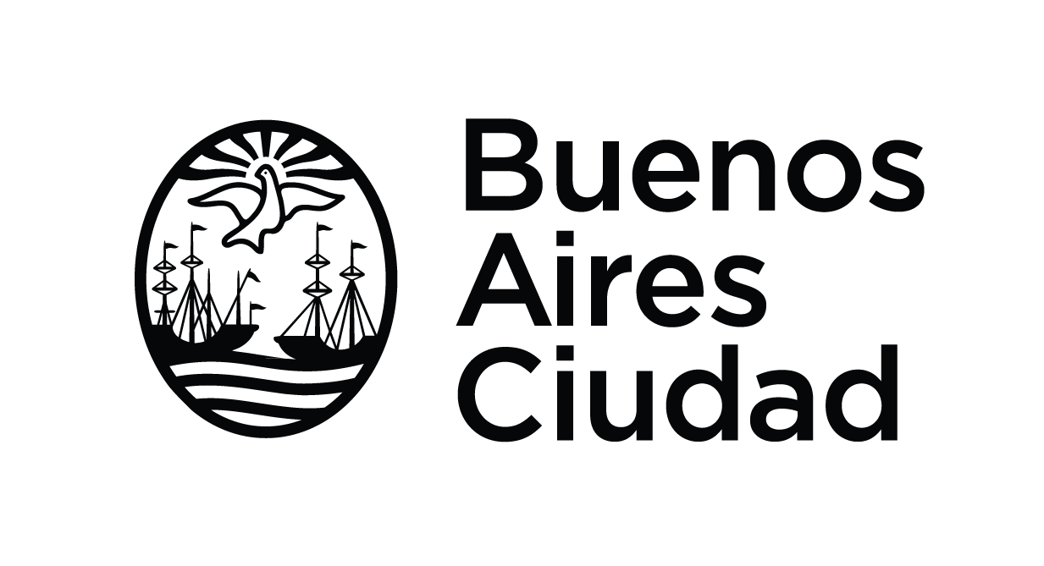
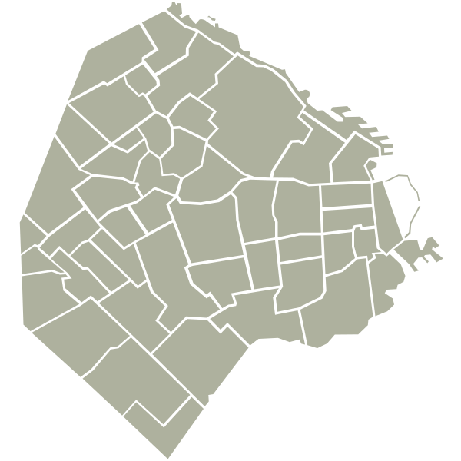
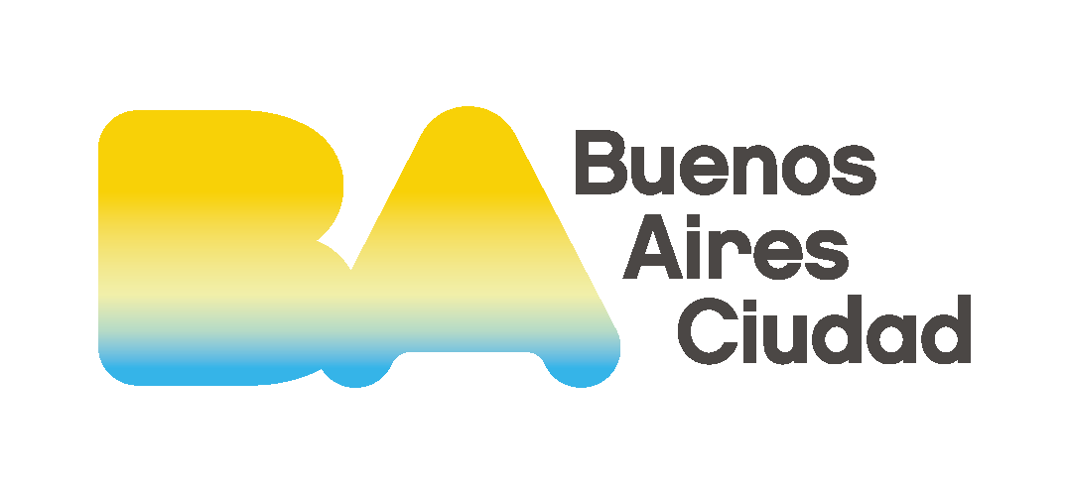
USO DE CAJEROS AUTOMÁTICOS EN LA CIUDAD

TOTAL DE TERMINALES
2629
TOTAL LINK
872
TOTAL BANELCO
1757
TOTAL BANCOS QUE CUENTAN CON TERMINALES EN CABA

RED DE TERMINALES
BANELCO | 1757
LINK | 872
Top 5 Bancos con más terminales
 | Top | Suma de terminales2
BANCO SANTANDER RIO | 1 | 349
BANCO GALICIA | 2 | 296
BANCO DE LA NACION ARGENTINA | 3 | 274
BANCO DE LA CIUDAD DE BUENOS AIRES | 4 | 270
BBVA BANCO FRANCES | 5 | 267

OPERACIONES POR RED
INDICADORES
DE OPERACIONES DIARIAS
OPERACIONES POR BANCO

BANELCO | 144719
LINK | 66411
TOP 5 BANCOS CON más OPERACIONES
 | . | Operaciones_diarias_
BANCO SANTANDER RIO | 1 | 27738
BANCO GALICIA | 2 | 24474
BANCO DE LA CIUDAD DE BUENOS AIRES | 3 | 21922
BANCO DE LA NACION ARGENTINA | 4 | 20162
BBVA BANCO FRANCES | 5 | 19911

PROMEDIO DE OPERACIONES
170

MÁXIMO DE OPERACIONES
316

MÍNIMO DE OPERACIONES
21

OPERACIONES POR COMUNA

OPERACIONES POR BARRIO
ACCESO A MONEDA EXTRANJERA
ACCEBILIDAD POR RED

TOP 5 BARRIOS CON MÁS OPERACIONES
 | . | Suma de operaciones_diarias
San Nicolas | 1 | 28954
Palermo | 2 | 16079
Recoleta | 3 | 15082
Retiro | 4 | 14911
Monserrat | 5 | 11571
Operatividad diaria
NO ENTREGAN USD | 104138
ENTREGA USD | 106992

ACCEBILIDAD POR BANCO

